Sheet1
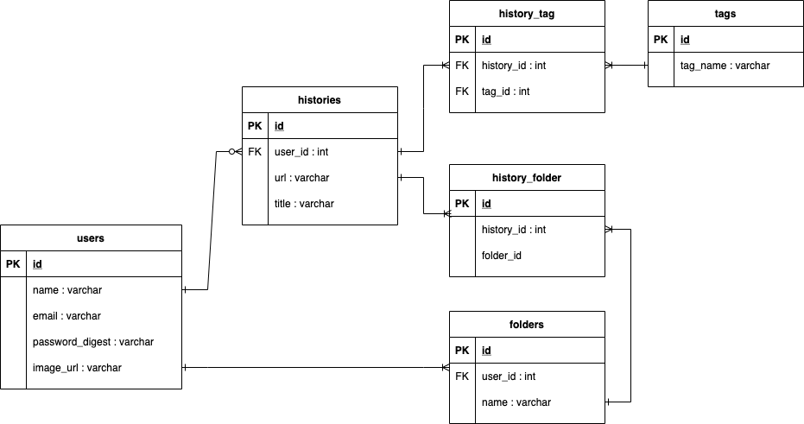
アクション内容 | HTTPメソッド | エンドポイント | コントローラ#アクション
ユーザー登録画面を表示する | GET | /users/new | users#new
ユーザーを登録する | POST | /users/create | users#create
ユーザーの詳細情報を表示 | GET | /users/:id | users#show
ユーザー情報の更新 | PUT | /users/:id | users#update
ユーザーの削除 | DELETE | /users/:id | users#delete
ログイン画面を表示する | GET | /login | sessions#new
ログインする | POST | /login | sessions#create
ユーザのフォルダを作成 | POST | /users/:id/folders | folders#create
検索履歴を参照 | GET | /users/:id/historys | history#index
検索履歴を削除 | DELETE | /users/:id/historys/:id | history#delete
検索履歴一覧フォルダを参照 | GET | /users/:id/folders | folder#index
管理画面用のログインページを表示する | GET | /admin/login | admin/sessions#new
(管理画面)ユーザー一覧ページを表示する | GET | /admin/users | admin/users/#index
(管理画面)ユーザーを削除する | DELETE | /admin/users/:id | admin/users/#destroy

